1.2
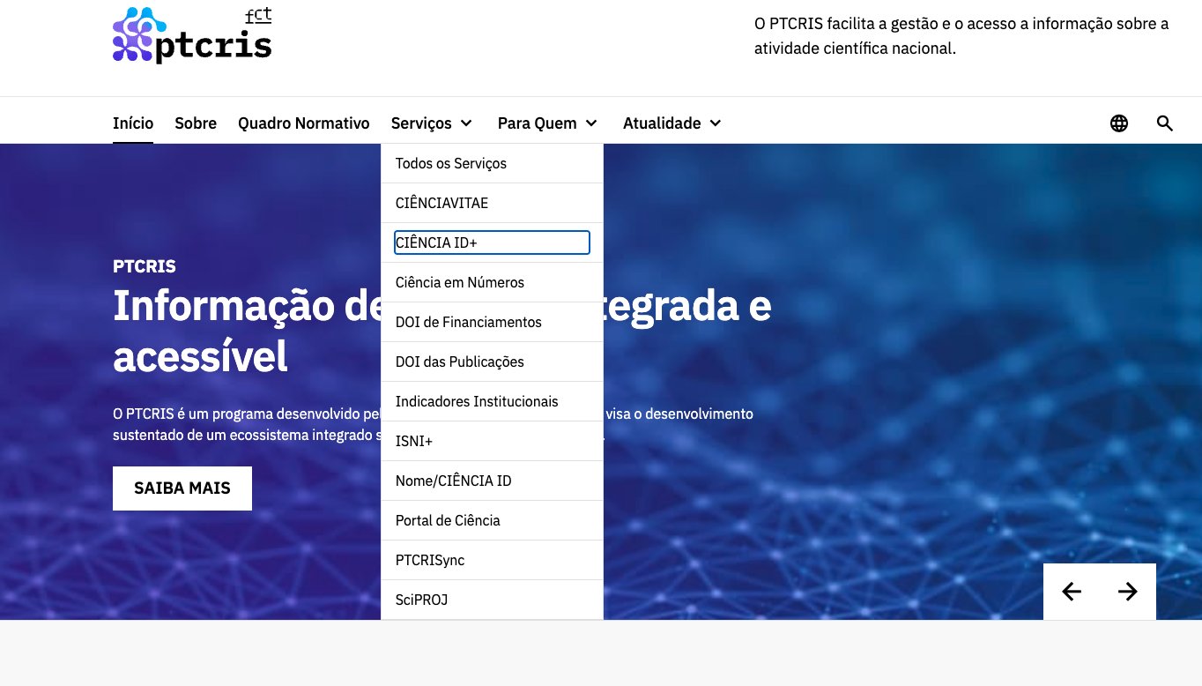
voltar à página inicial |  |  |  | 1 - MENUS DE NAVEGAÇÃO
 | S | N | NA
 | x |  |  | 1.2 É possível selecionar as opções e as subopções do menu quer com rato quer com teclado
 |  |  |  | Deve ser possível percorrer a estrutura de navegação quer com um dispositivo apontador quer com o teclado.

 | Listagem de evidências
 |  |  |  |  |  | Notas:
 | endereço das páginas das evidências: https://ptcris.pt/ |  |  |  |  | 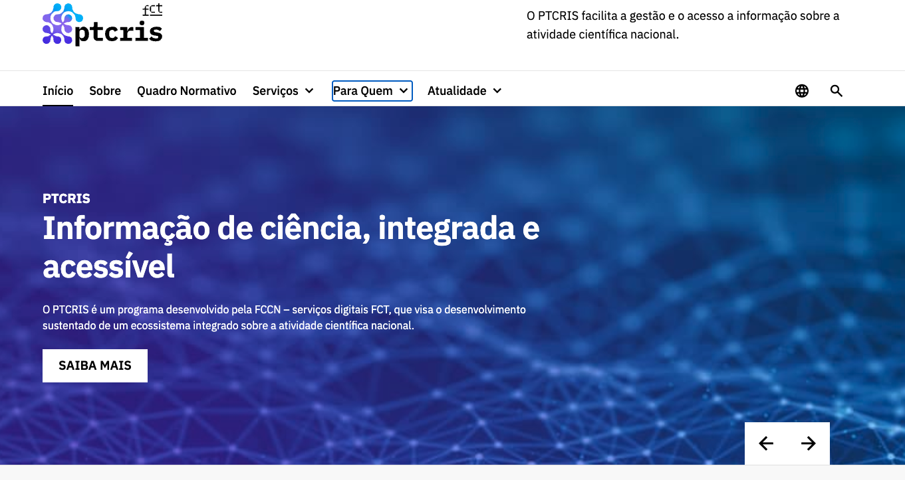 É possível navegar com teclado (e rato) pelas opções do menu utilizando tabulação num sentido descendente (apenas com Tab) e no sentido inverso (utilizando Shift-Tab).

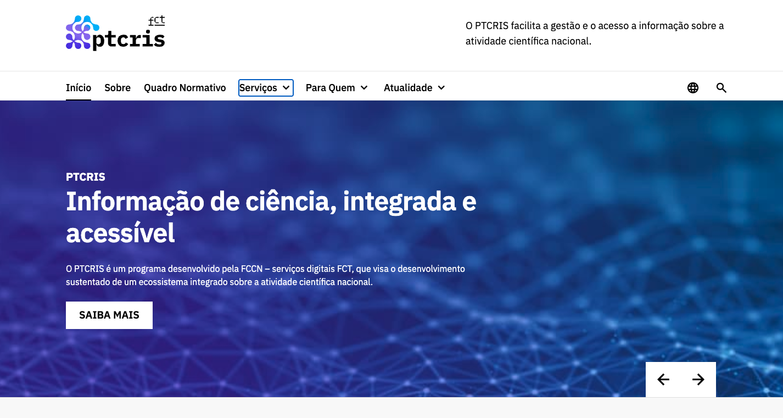

 |  |  |  |  | Ponto de Situação_Requisitos para declarações e candidaturas

2.1
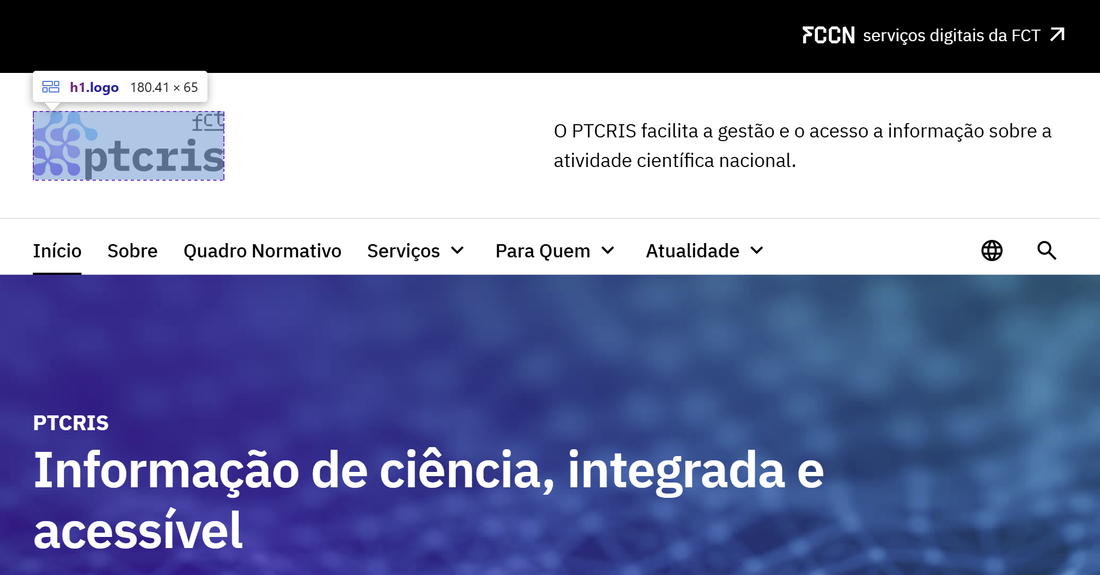
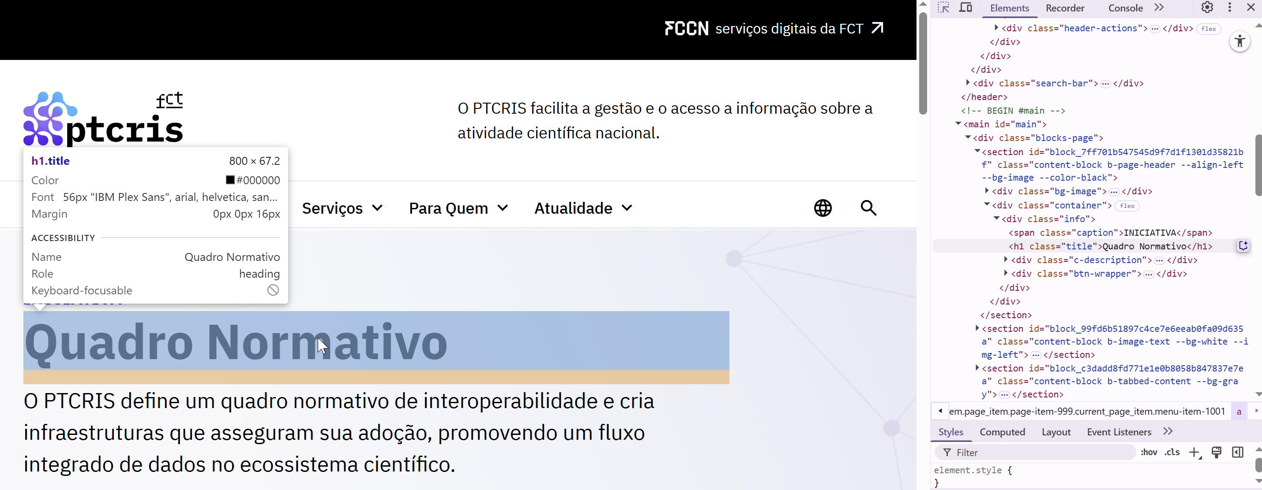
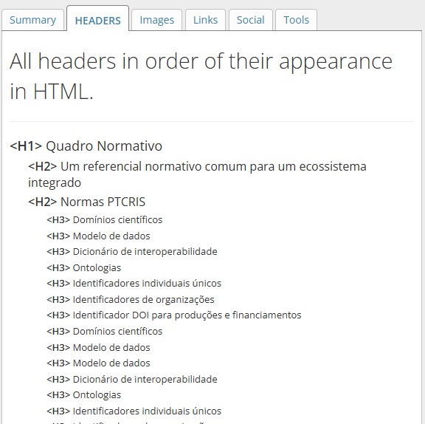
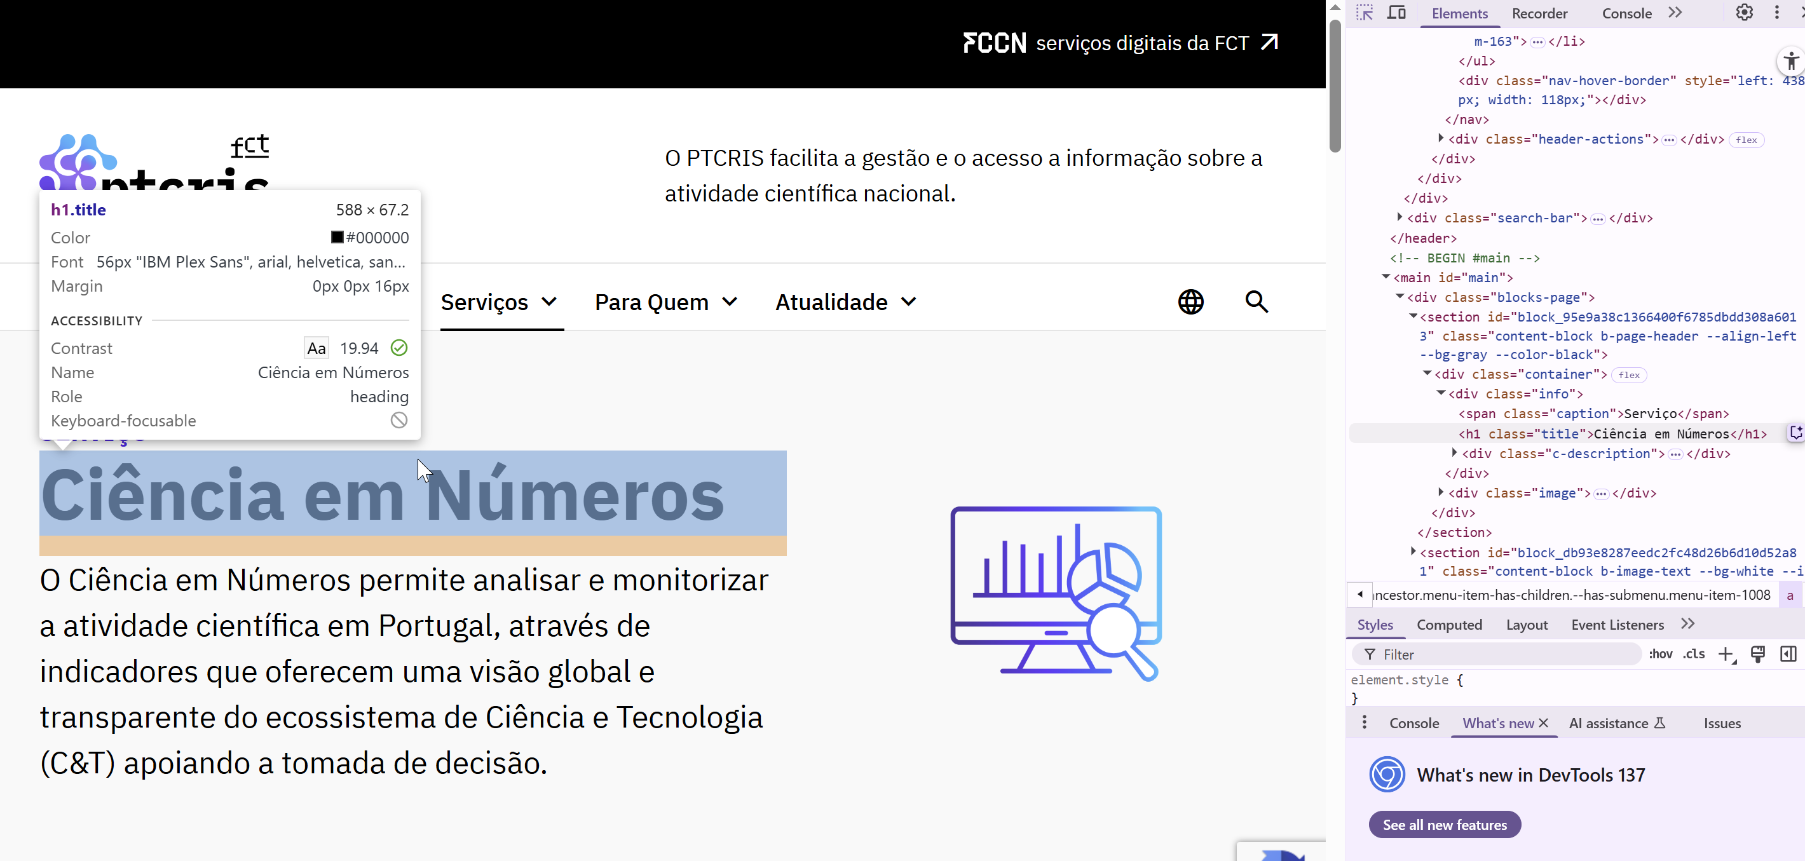
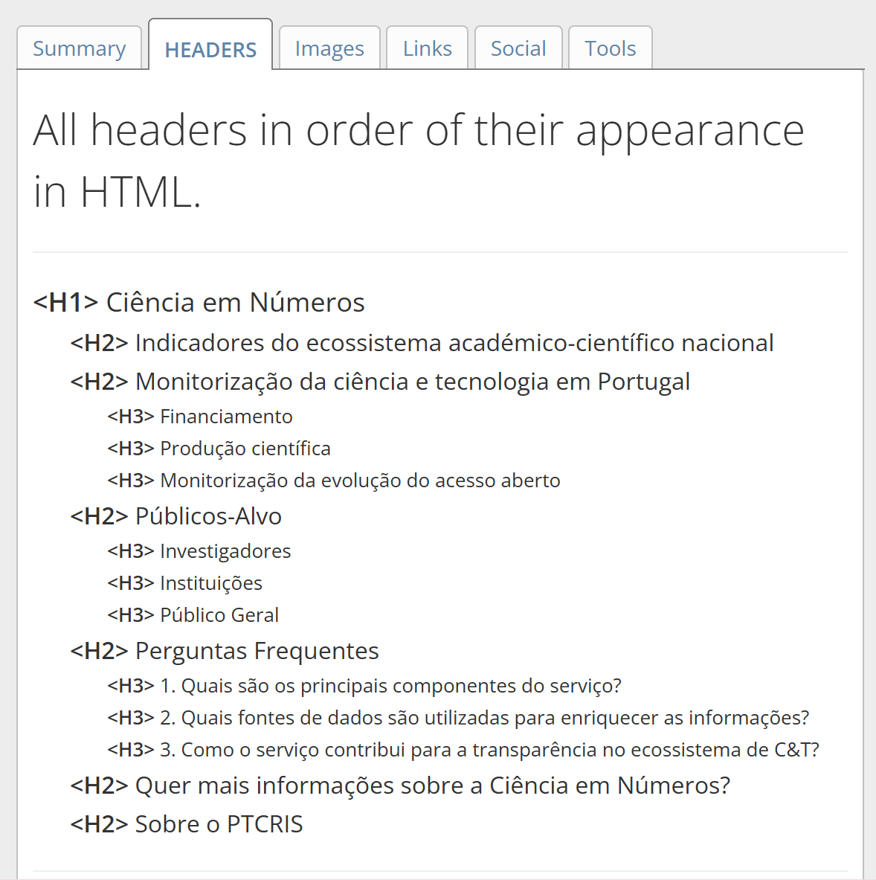
voltar à página inicial |  |  |  | 2 - TÍTULOS E SUBTÍTULOS
 | S | N | NA
 | x |  |  | 2.1 Existe um título <h1> marcado na página
 |  |  |  | O título principal de cada página, que sumariza o seu conteúdo, deve ser identificado como o primeiro nível dos títulos (h1). Não deverá ser utilizado mais do que um <h1> por página.

 | Listagem de evidências
 |  |  |  |  | Notas:
 | endereço das páginas das evidências: https://ptcris.pt/ https://ptcris.pt/quadro-normativo/ https://ptcris.pt/servico/ciencia-em-numeros/ |  |  |  | Não é utilizado mais do que um cabeçalho <h1> página. O titulo <h1> sumariza o conteúdo da página. Na 1ª página do site, o <h1> está ligado ao identificador do site (logotipo).

2.2
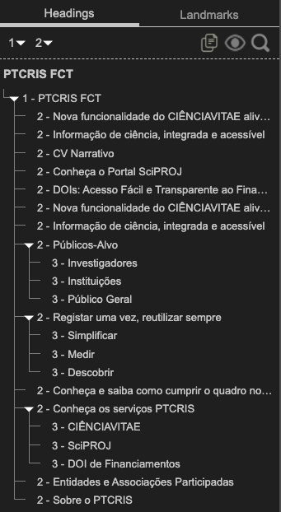
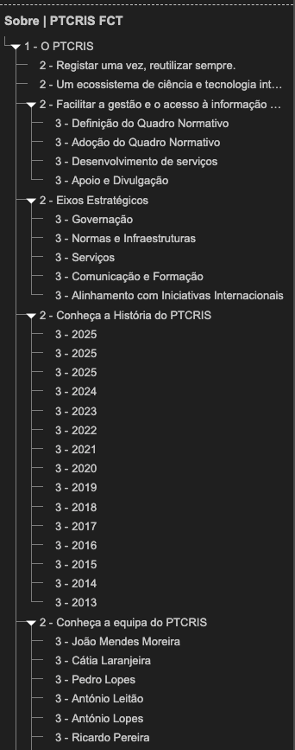
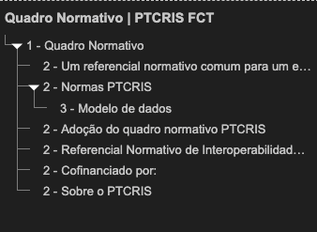
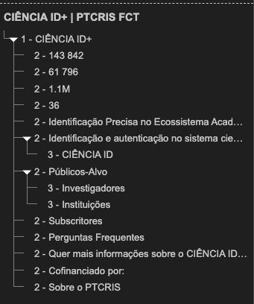
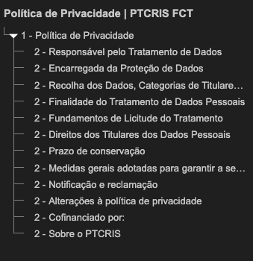
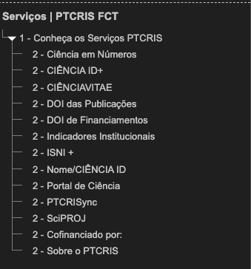
voltar à página inicial |  |  |  | 2 - TÍTULOS E SUBTÍTULOS
 | S | N | NA
 | x |  |  | 2.2 Existe uma marcação hierarquizada de títulos e subtítulos na página (<h1>...<h6>)
 |  |  |  | Os títulos são empregues de forma hierárquica para melhor estruturar os conteúdos, das informações mais gerais às mais particulares. Deverão ser usados de forma consistente por todo o sítio Web.

 | Listagem de evidências
 |  |  |  |  | Notas:
 | endereço das páginas das evidências: https://ptcris.pt/ https://ptcris.pt/sobre/ https://ptcris.pt/quadro-normativo/ https://ptcris.pt/servicos/ https://ptcris.pt/servico/ciencia-id/ https://ptcris.pt/politica-de-privacidade/ |  |  |  | Os títulos são empregues de forma hierárquica e consistente nas páginas do site

3.1
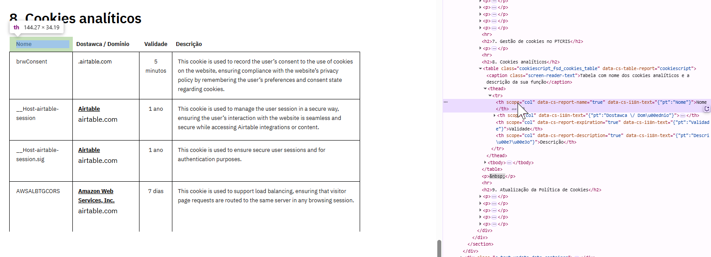
voltar à página inicial |  |  |  | 3 - TABELAS DE DADOS
 | S | N | NA
 | x |  |  | 3.1 As células que constituem os cabeçalhos da tabela estão marcadas com o elemento <th>
 |  |  |  | Identificar os cabeçalhos de uma tabela ajuda a melhor identificar os eixos que caracterizam a informação em cada célula.

 | Listagem de evidências
 |  |  |  |  | Notas:
 | endereço das páginas das evidências: https://ptcris.pt/politica-de-cookies/ |  |  |  | As tabelas existentes no website respeitam uma estrutura tabular correta. A existência de células que constituem os cabeçalhos da tabela estão devidamente marcadas com <th>.

3.2
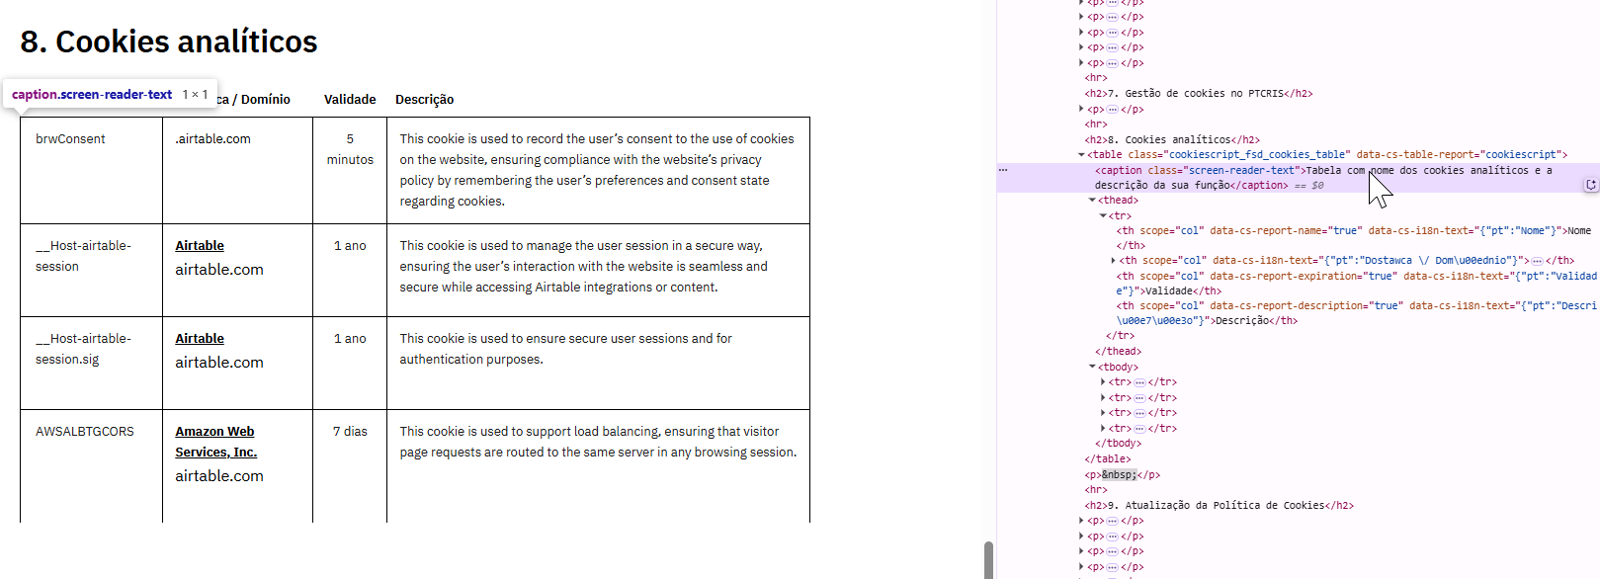
voltar à página inicial |  |  |  | 3 - TABELAS DE DADOS
 | S | N | NA
 | x |  |  | 3.2 A legenda da tabela está marcada com o elemento <caption>
 |  |  |  | Todas as tabelas deverão conter uma legenda descritiva do seu conteúdo, incluindo as fontes da informação, se necessário.

 | Listagem de evidências
 |  |  |  |  | Notas:
 | endereço das páginas das evidências: https://ptcris.pt/politica-de-cookies/ |  |  |  | As tabelas utilizam uma legenda descritiva do seu conteúdo, utilizando o elemento <caption>.

4.1
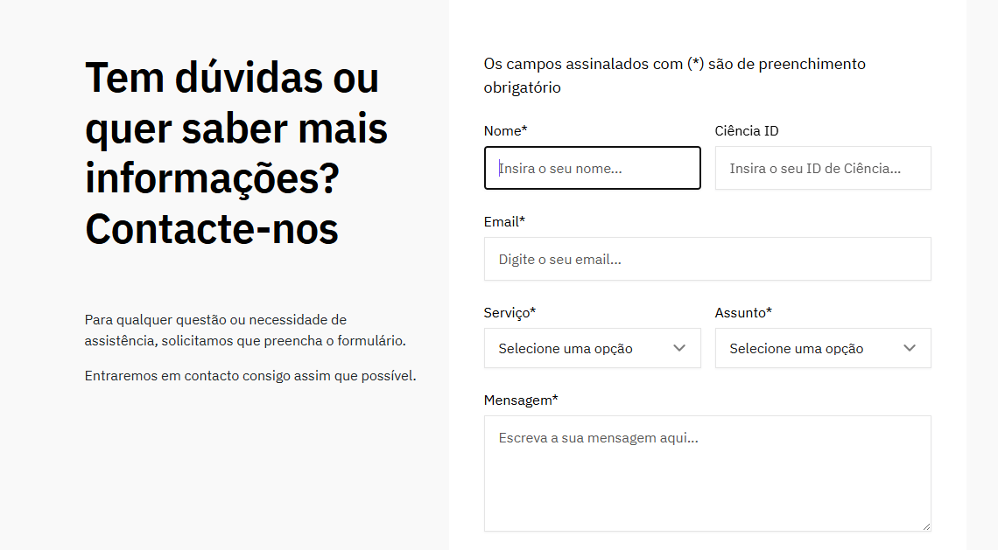
voltar à página inicial |  |  |  | 4 - ESTRUTURA DA INFORMAÇÃO
 | S | N | NA
 | x |  |  | 4.1 Ao clicar com o rato na etiqueta, o cursor surge no respetivo campo de edição
 |  |  |  | De forma a tornar a seleção de campos pequenos mais fácil, a legenda deverá estar associada ao campo respetivo com o elemento <label>, pois desta forma aumenta-se a sua área clicável. Para os utilizadores de leitores de ecrã (pessoas cegas) a associação da etiqueta ao campo de edição é também fundamental.

 | Listagem de evidências
 |  |  |  |  | Notas:
 | endereço das páginas das evidências: https://ptcris.pt/contactos/ |  |  |  | Os formulários existentes cumprem esta funcionalidade, ou seja, o campo é selecionado quando o utilizador clica no elemento <label>.

4.2
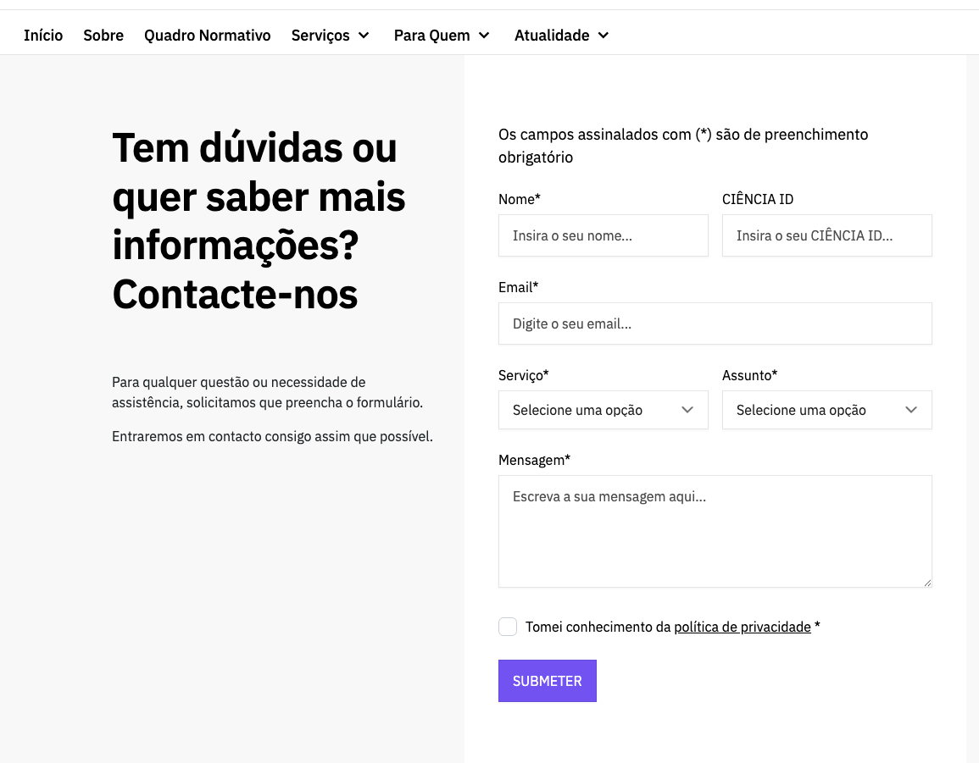
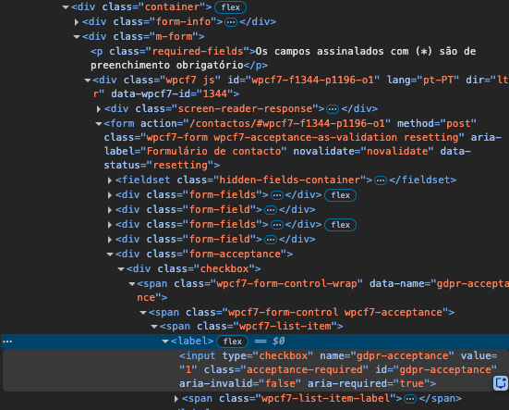
voltar à página inicial |  |  |  | 4 - ESTRUTURA DA INFORMAÇÃO
 | S | N | NA
 | x |  |  | 4.2 É possível identificar os campos de preenchimento obrigatório quando se usa apenas um leitor de ecrã
 |  |  |  | Os campos obrigatórios devem ser preferencialmente agrupados na parte inicial de um formulário e claramente identificados como tal. Se não for possível, cada campo deverá estar identificado textualmente ou como Obrigatório ou como Opcional. Não deverão ser usados apenas símbolos ou cores como elemento identificador.

 | Listagem de evidências
 |  |  |  |  | Notas:
 | endereço das páginas das evidências: https://ptcris.pt/contactos/ |  |  |  | Os campos obrigatórios nos formulários estão assinalados com o já convencionado asterisco e tem uma legenda com a indicação de "Os campos assinalados com * são de preenchimento obrigatório".

4.3
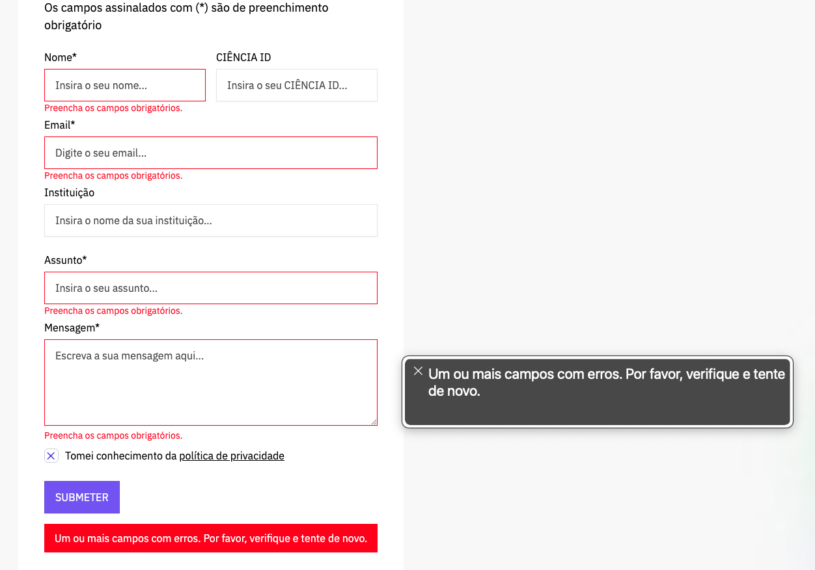
voltar à página inicial |  |  |  | 4 - ESTRUTURA DA INFORMAÇÃO
 | S | N | NA
 | x |  |  | 4.3 É possível localizar e ler as mensagens de erro usando apenas um leitor de ecrã
 |  |  |  | Os erros identificados no decorrer do preenchimento de um formulário deverão preferencialmente ser listados de forma condensada, direcionando cada elemento da lista ao respetivo campo. Cada campo deverá associar a mensagem de erro a si próprio. As mensagens de erro deverão ser breves e claras.

 | Listagem de evidências
 |  |  |  |  | Notas:
 | endereço das páginas das evidências: https://ptcris.pt/contactos/ |  |  |  | Nos formulários existentes no website as mensagens de erro estão identificadas, são listadas de forma condensada e utilizando linguagem natural sendo apresentadas perto do respetivo campo onde ocorreu o erro.

5.1
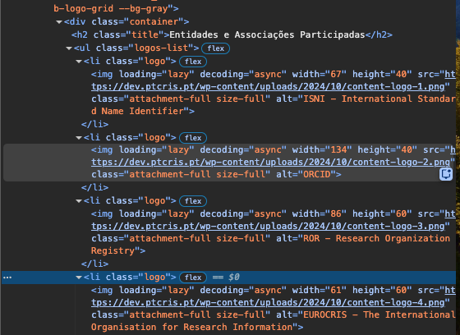
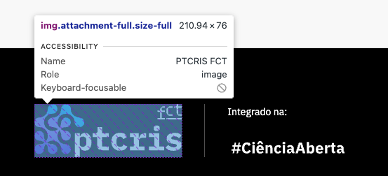
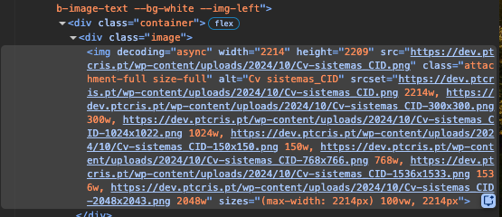
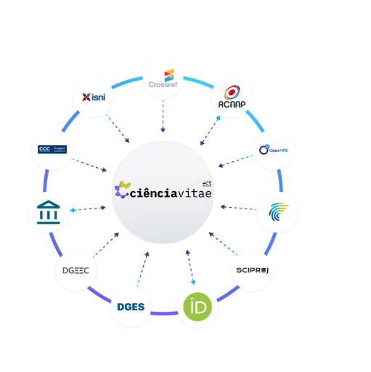
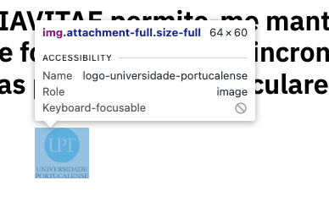
voltar à página inicial |  |  |  | 5 - GRÁFICOS E IMAGENS-LINK
 | S | N | NA
 | x |  |  | 5.1 A imagem ou gráfico tem um equivalente alternativo em texto curto e correto
 |  |  |  | As imagens não decorativas deverão ter uma descrição breve associada, nomeadamente através do uso do atributo <ALT>. Esta legenda deve descrever fielmente o propósito da imagem no contexto em que se encontra.

 | Listagem de evidências
 |  |  |  |  | Notas:
 | endereço das páginas das evidências: https://ptcris.pt/servico/cienciavitae/ https://ptcris.pt/sobre/ |  |  |  | Todas as imagens informativas, como logos ou cards, possuem um texto alternativo.

5.3
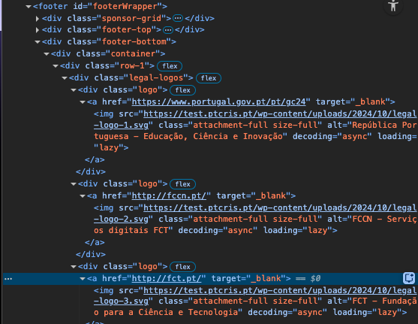
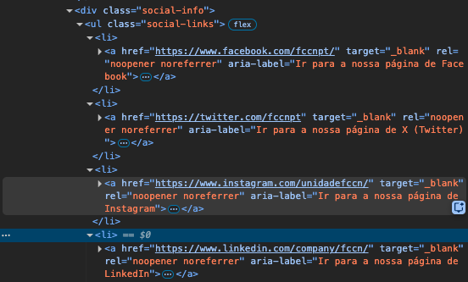
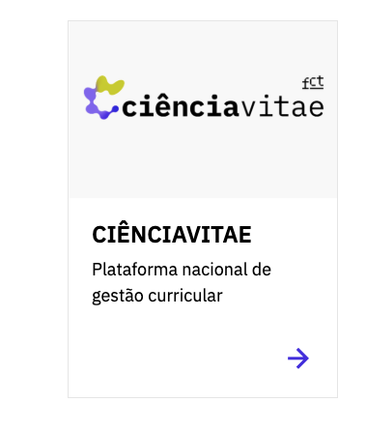
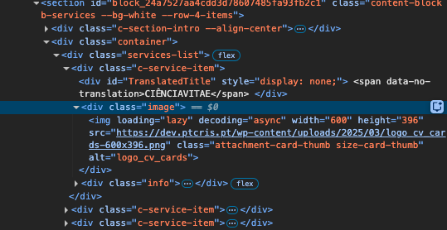
voltar à página inicial |  |  |  | 5 - GRÁFICOS E IMAGENS-LINK
 | S | N | NA
 | x |  |  | 5.3 As imagens-link têm um equivalente alternativo correto
 |  |  |  | As hiperligações compostas apenas por uma imagem obrigam que esta tenha um equivalente alternativo em texto que represente fielmente o destino da hiperligação.

 | Listagem de evidências
 |  |  |  |  | Notas:
 | Imagens no footer do website. |  |  |  | As imagens-link, como os logos no footer, possuem um texto alternativo.

6.1
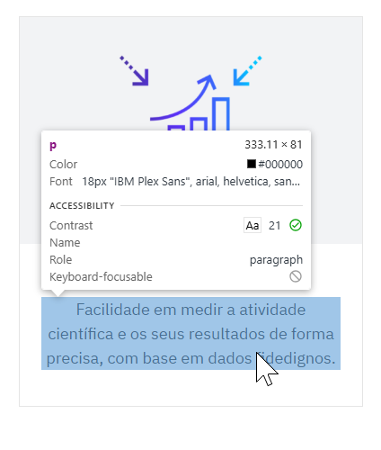
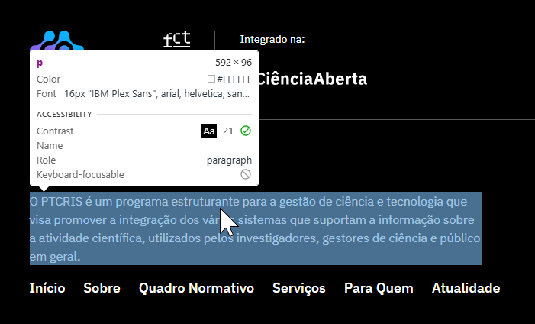
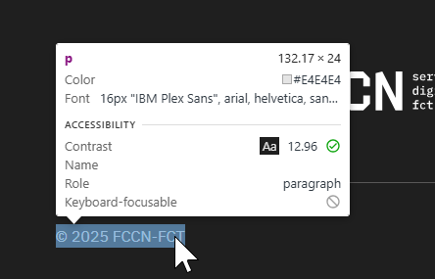
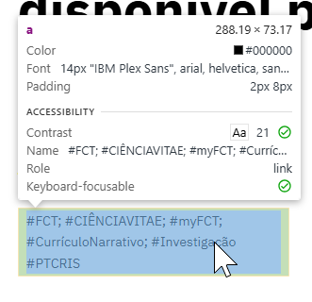
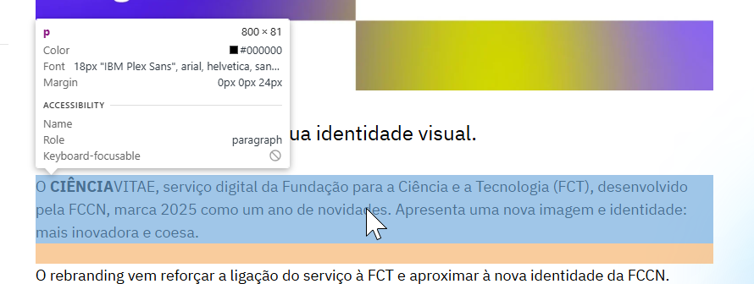
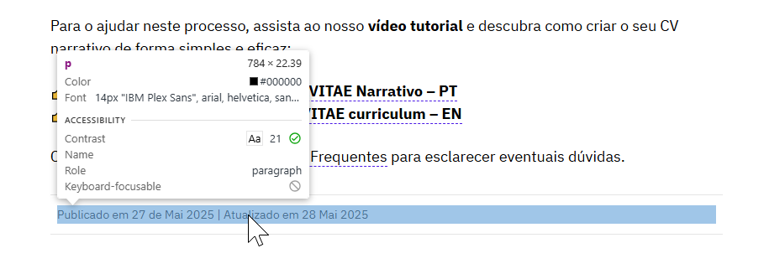
voltar à página inicial |  |  |  | 6 - CONTRASTE
 | S | N | NA
 | x |  |  | 6.1 No corpo de um documento, o rácio de contraste entre a cor do texto normal (menor que 18 pontos ou menor que 14 pontos negrito) e a cor do fundo é superior a 4,5:1
 |  |  |  | Deve assegurar-se no corpo do documento que o rácio de contraste entre a cor do texto e a cor de fundo é, no mínimo, de 4,5:1, de forma a assegurar a sua legibilidade para utilizadores com deficiências da visão.

 | Listagem de evidências
 |  |  |  |  | Notas:
 | endereço das páginas das evidências: https://ptcris.pt/ https://ptcris.pt/o-cienciavitae-tem-nova-imagem/ |  |  |  | Relativamente ao contraste de cor dos textos de tamanho normal, o website encontra-se atualmente conforme com os rácios mínimos de contraste definidos pelas Diretrizes de Acessibilidade para Conteúdo Web (WCAG) 2.1, no nível AA, assegurando a legibilidade dos conteúdos em diferentes contextos de utilização. As situações anteriormente identificadas foram analisadas e corrigidas, garantindo uma apresentação visual consistente e acessível.

6.2
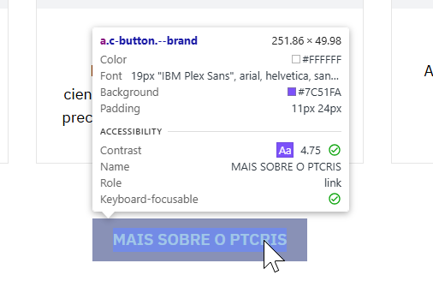
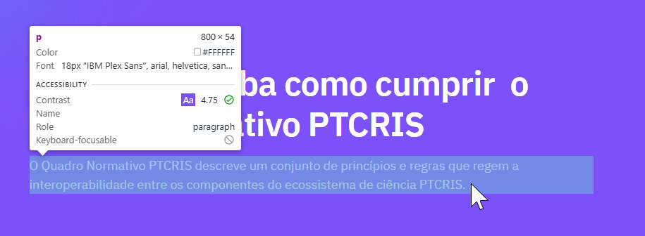
voltar à página inicial |  |  |  | 6 - CONTRASTE
 | S | N | NA
 | x |  |  | 6.2 O rácio de contraste entre a cor do texto de tamanho grande (maior ou igual que 18 pontos ou maior ou igual que 14 pontos negrito) e a cor do fundo é superior a 3:1
 |  |  |  | Os textos de tamanho superior a 18 pontos, ou os textos de tamanho superior a 14 pontos mas a negrito, devem assegurar um rácio de contraste mínimo de 3:1 entre a cor do texto e a cor do fundo.

 | Listagem de evidências
 |  |  |  |  | Notas:
 | endereço das páginas das evidências: https://ptcris.pt/ |  |  |  | Os textos do website de tamanho grande respeitam os contrastes de cor para assegurar a legibilidade.

8.1
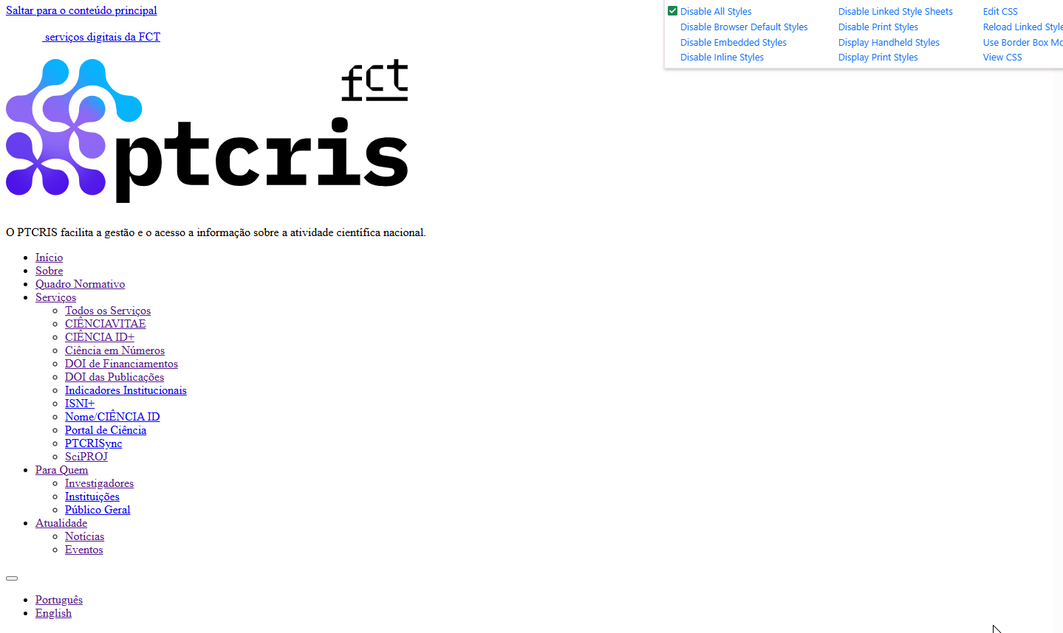
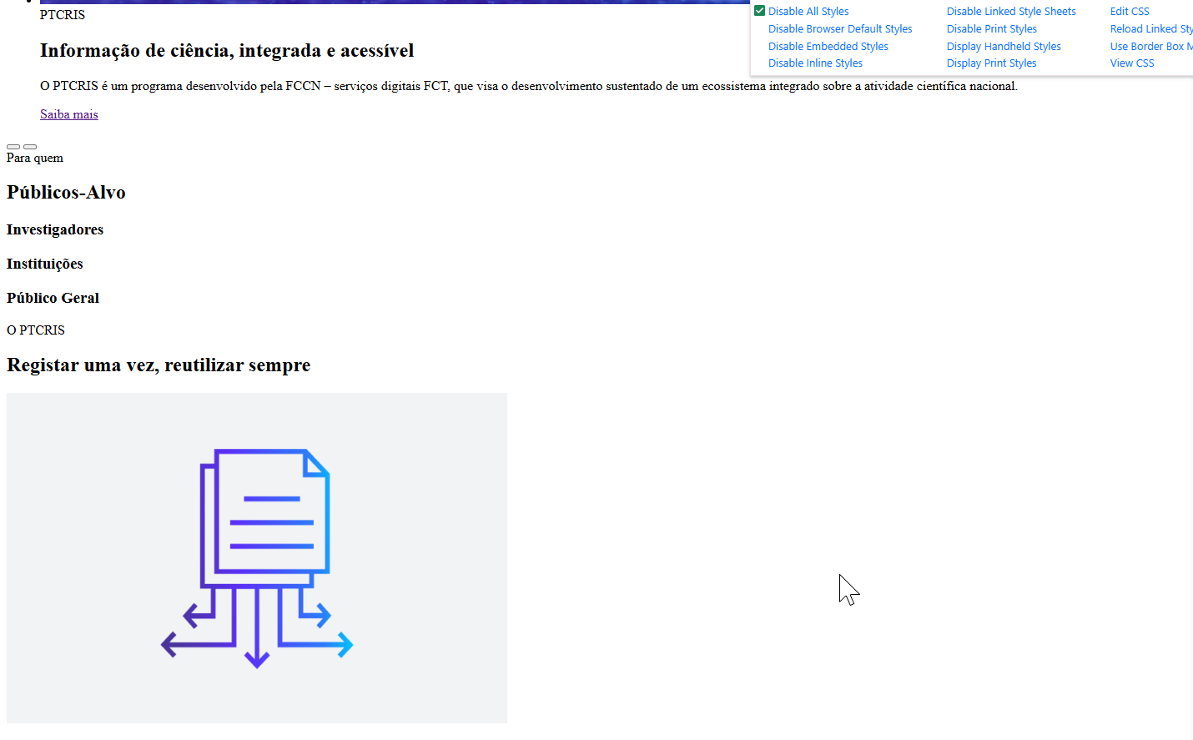
voltar à página inicial |  |  |  | 8 - ESTRUTURA DA PÁGINA
 | S | N | NA
 | x |  |  | 8.1 Quando se retira a CSS, todos os elementos HTML devem alinhar à esquerda
 |  |  |  | Quando se desativam todos os estilos visuais, o conteúdo da página é apresentado alinhado à esquerda e apresenta-se de forma linear.

 | Listagem de evidências
 |  |  |  |  | Notas:
 | endereço das páginas das evidências: https://ptcris.pt/ |  |  |  | Ao retirar o CSS, os elementos e conteúdos do website apresentam-se alinhados à esquerda.

8.2
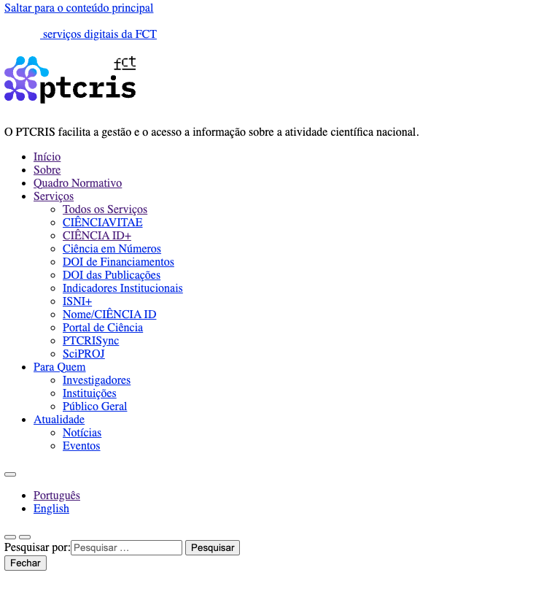
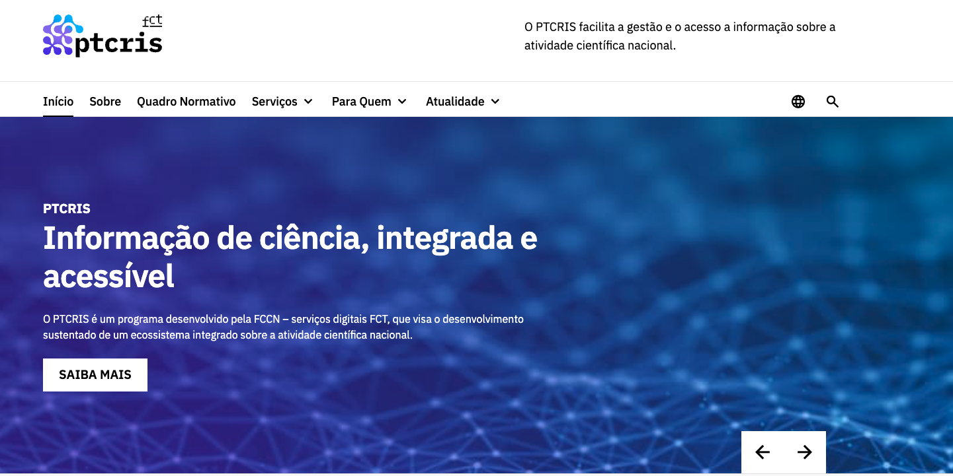
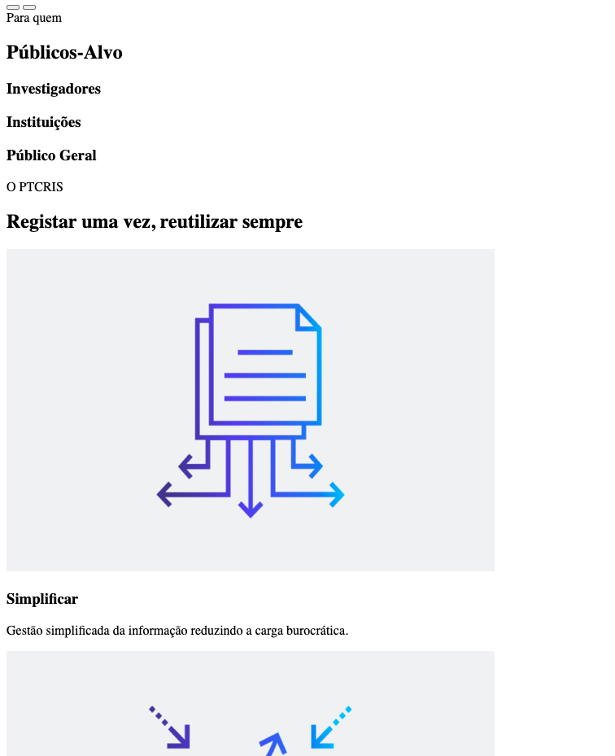
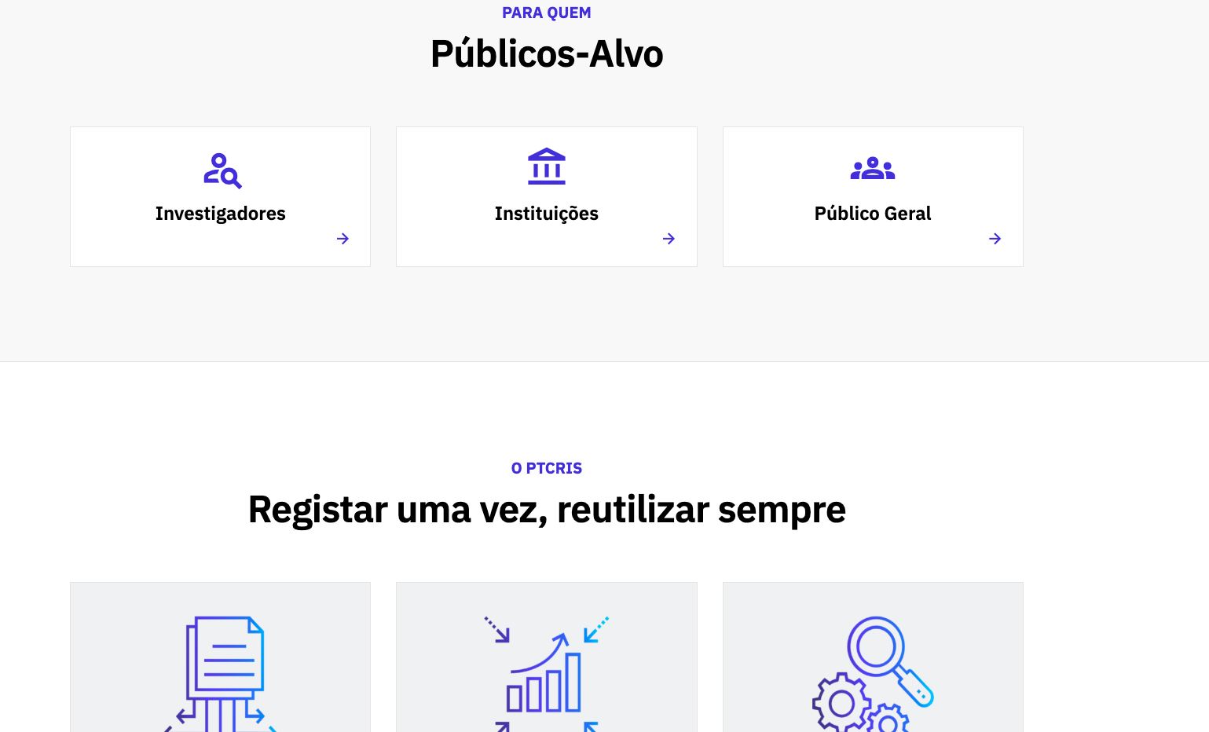
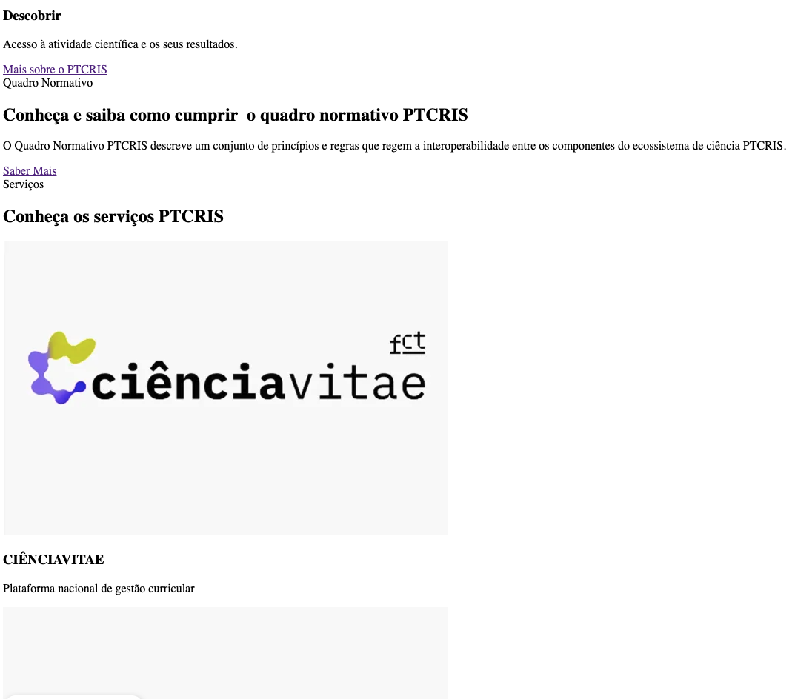
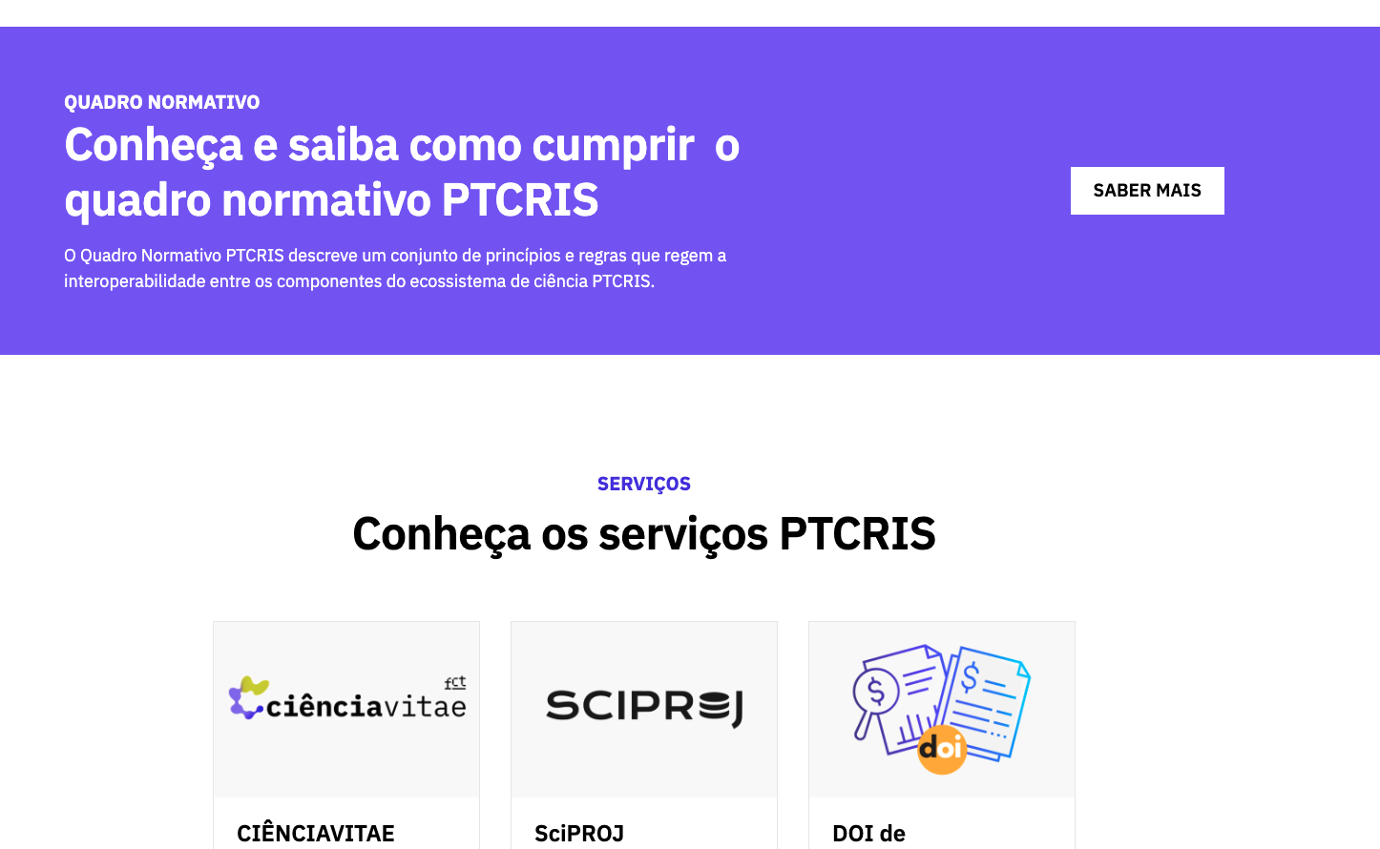
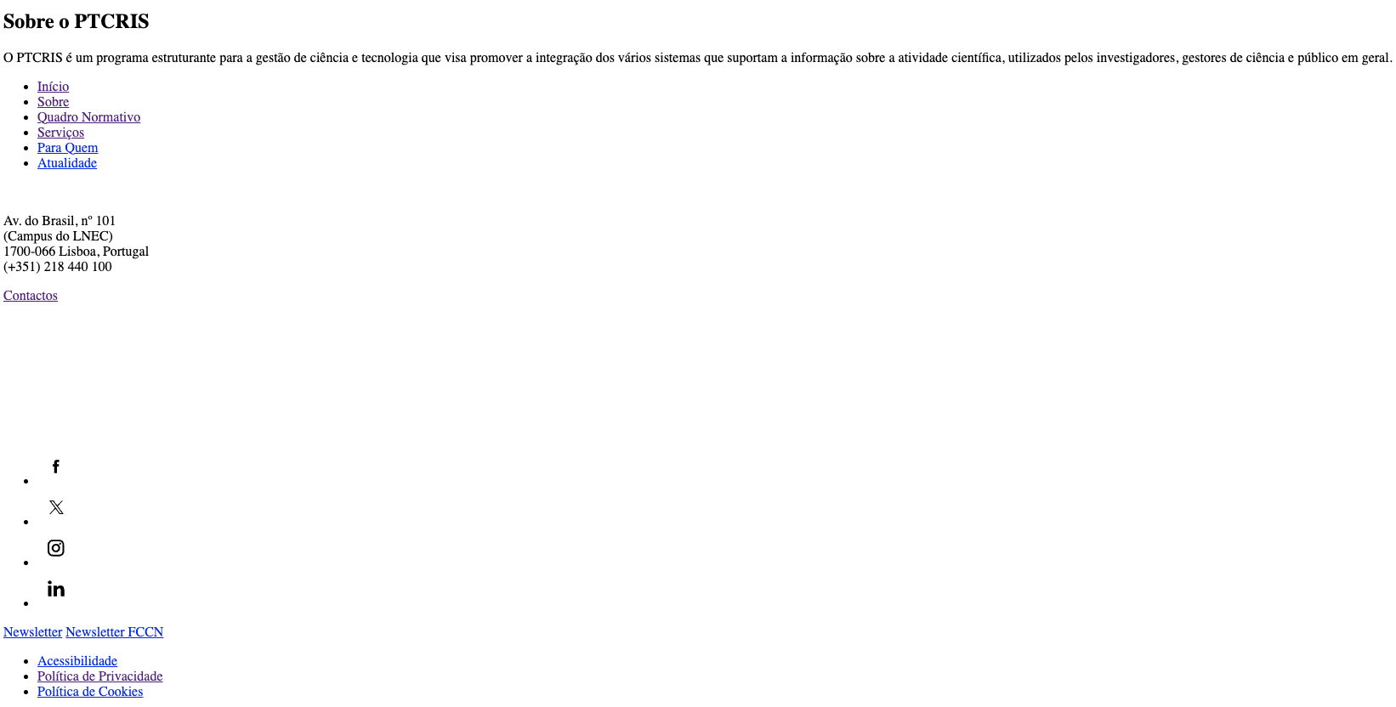
voltar à página inicial |  |  |  | 8 - ESTRUTURA DA PÁGINA
 | S | N | NA
 | x |  |  | 8.2 Quando se retira a CSS, a informação aparece numa ordem lógica
 |  |  |  | Tendo em conta que o posicionamento de elementos no código pode não refletir a ordem visual de leitura, deve ser assegurada a ordem correta do conteúdo quando se desativam os estilos visuais.

 | Listagem de evidências
 |  |  |  |  | Notas:
 | endereço das páginas das evidências: https://ptcris.pt/ |  |  |  | Quando se retira o CSS, a informação é apresentada numa ordem lógica

8.5
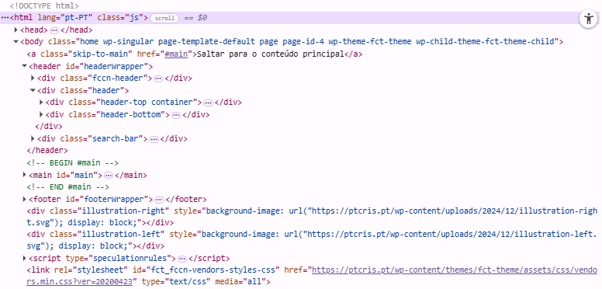
voltar à página inicial |  |  |  | 8 - ESTRUTURA DA PÁGINA
 | S | N | NA
 | x |  |  | 8.5 A maquetização da página é feita sem recorrer ao elemento <table>
 |  |  |  | A estrutura de composição gráfica da página não é feita recorrendo a elementos de tabela mas sim a uma maior diversidade de elementos semânticos (por ex., <main>) e genéricos (por ex., <div>), que permitem a recomposição visual para diferentes tipos e dimensões de ecrã.

 | Listagem de evidências
 |  |  |  |  | Notas:
 | endereço das páginas das evidências: https://ptcris.pt/ |  |  |  | Não se utilizam tabelas de layout em todo o website. O website é ajustável a vários tipos de dispositivos e dimensões de ecrã.

9.4
voltar à página inicial |  |  |  | 9 - MODAIS
 | S | N | NA
 | x |  |  | 9.4 Quando a caixa de diálogo fecha, o foco (cursor do Browser) deve voltar ao elemento interativo que a invocou
 |  |  |  | É útil que ao sair da modal, o utilizador seja posicionado no elemento que usou para invocar a modal. A modal é uma espécie de parêntesis, à conversa principal. É bom que o utilizador, depois do "parêntesis", possa voltar à conversa principal, no exato ponto onde a deixou.

 | Listagem de evidências
 |  |  |  |  | Notas:
 | 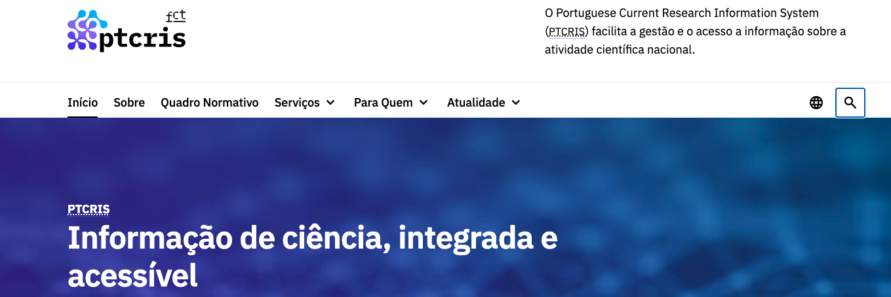 endereço das páginas das evidências: https://ptcris.pt/ |  |  |  | Ao fechar o modal de pesquisa, o foco (cursor do Browser) deve voltar ao elemento interativo que a invocou, como esperado

10.1
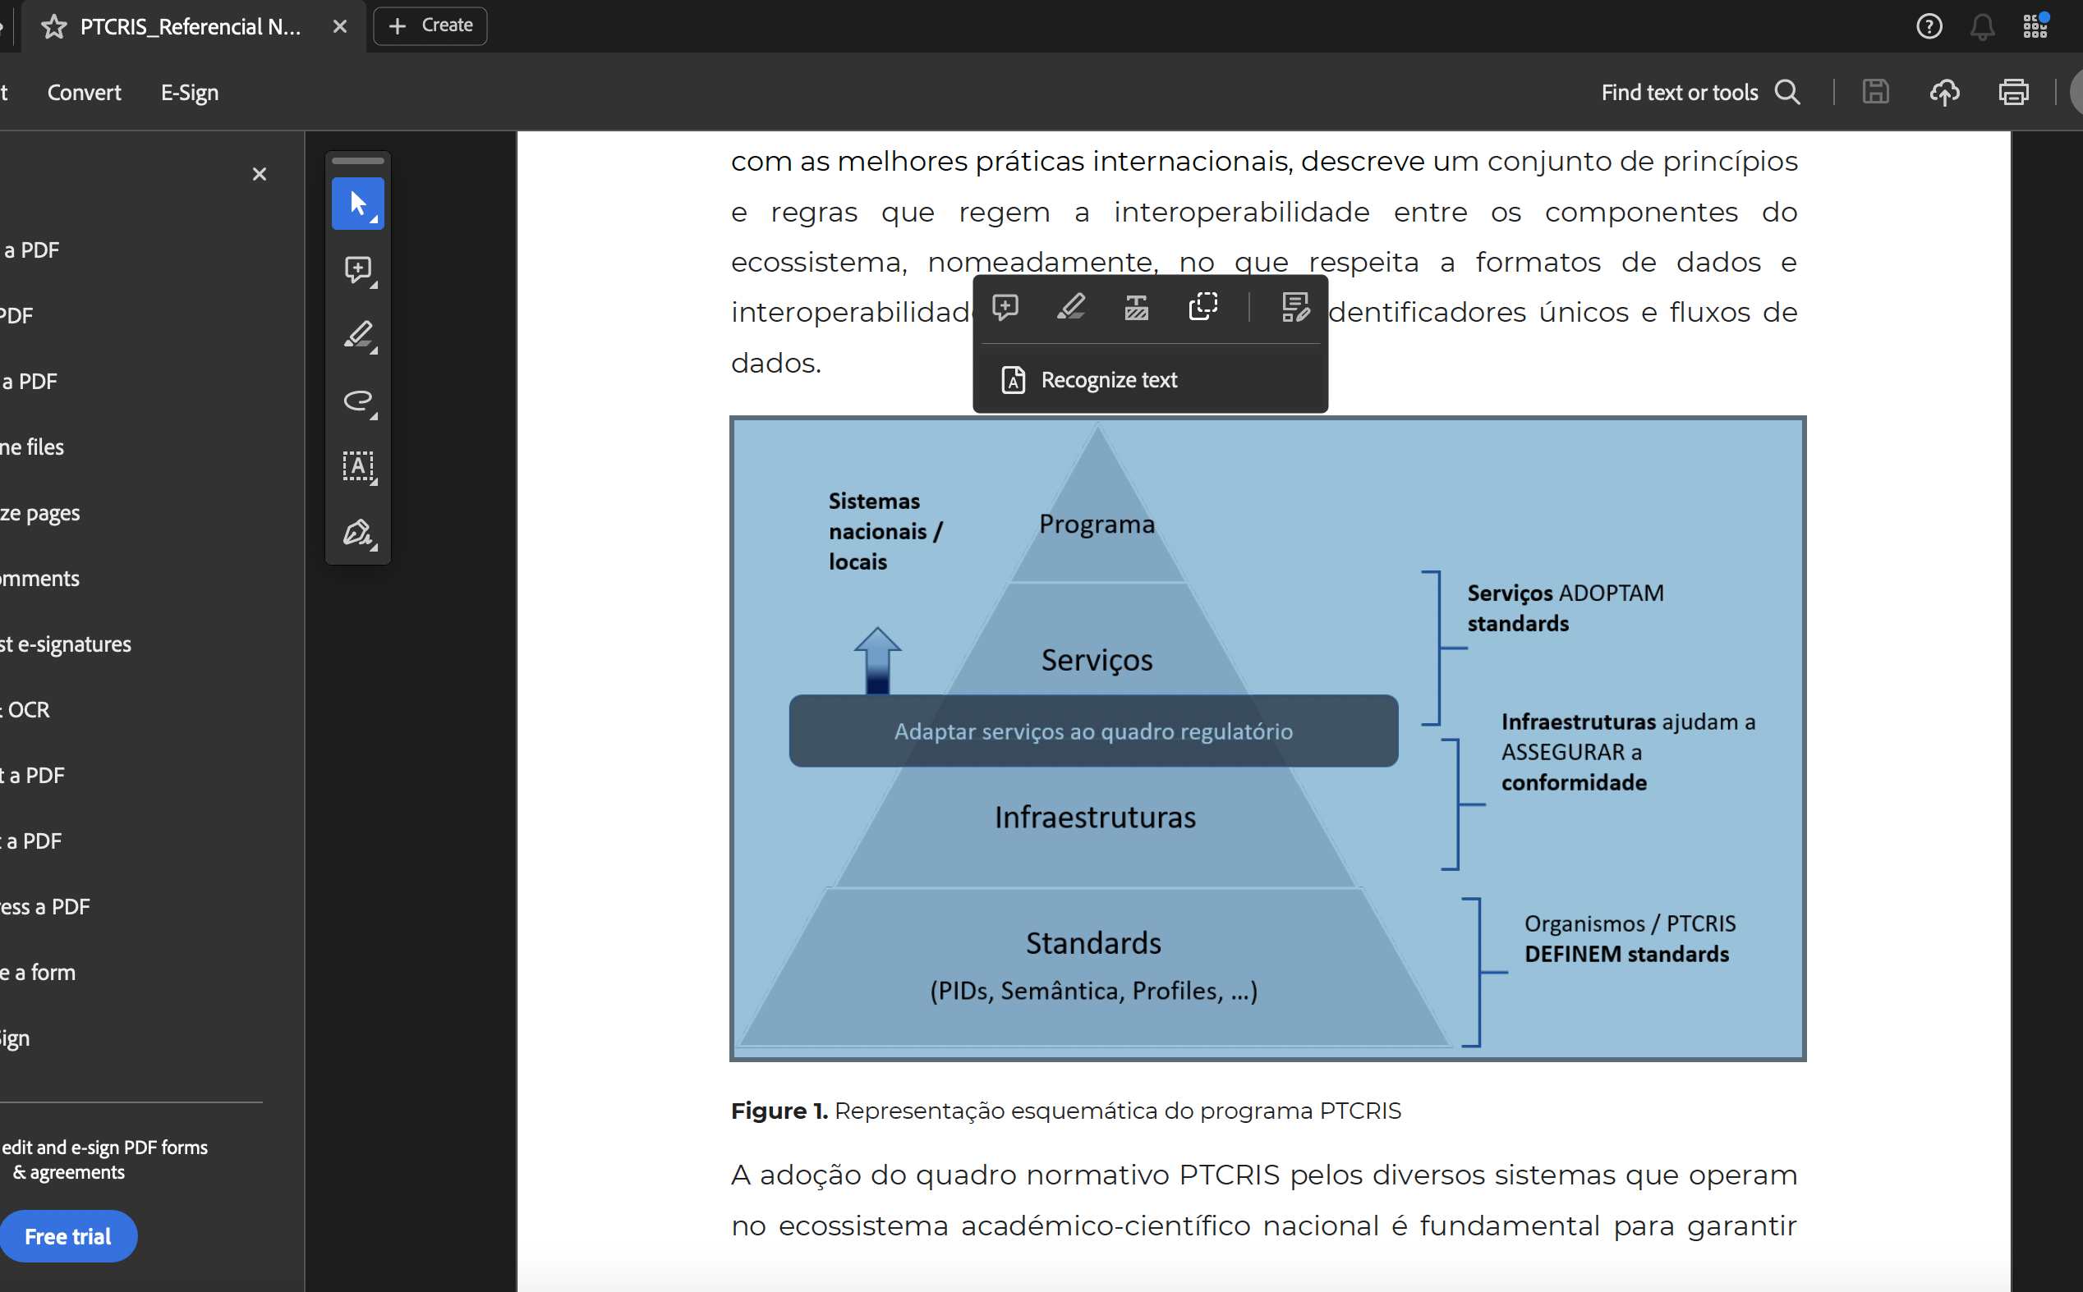
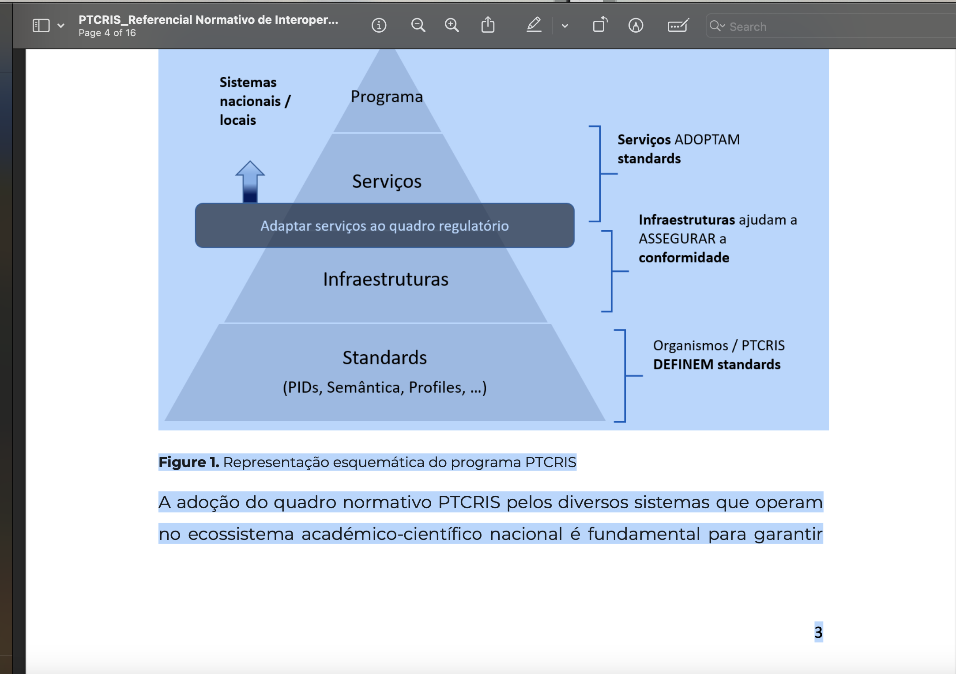
voltar à página inicial |  |  |  | 10 - FICHEIROS PDF
 | S | N | NA
 | x |  |  | 10.1 Nos ficheiros PDF é possível, no mínimo, extrair o conteúdo textual para formato TXT
 |  |  |  | Os ficheiros PDF devem ter o seu texto inteiramente extraível para que se possa passar o respetivo conteúdo para um processador de texto sem perda de informação.

 | Listagem de evidências
 |  |  |  |  | Notas:
 | endereço das páginas das evidências: https://ptcris.pt/quadro-normativo/ https://ptcris.pt/servico/indicadores-institucionais/ (separador "Acessos"); https://ptcris.pt/servico/indicadores-institucionais/ (separador "Subscrição"); |  |  |  | Verifica-se que se consegue extrair os textoe imagens dos ficheiros PDF existentes no website.

